Resumen de gestión

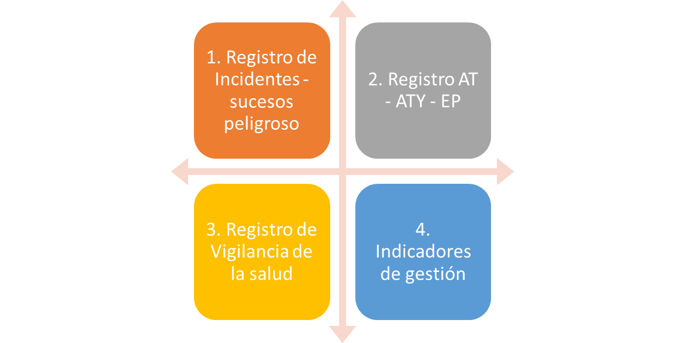
Registro indicadores de gestión

